ガイド
はじめに：かもしかのExcel家計簿スタートガイド
STEP 1 まず「入力」→「自動集計」を体験！
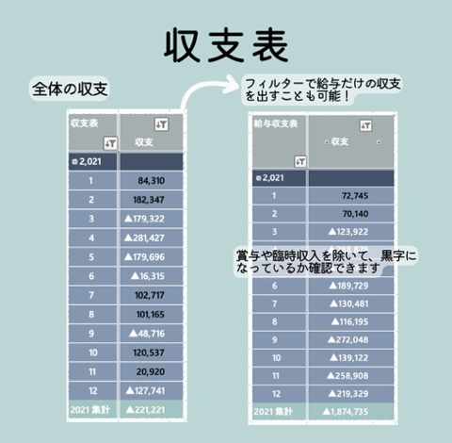
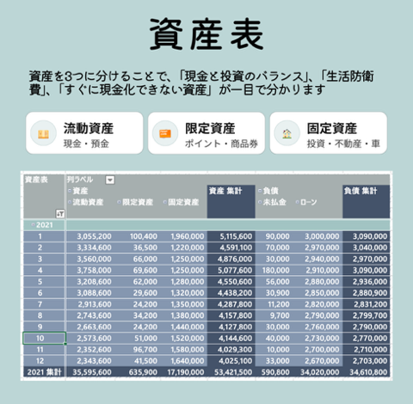
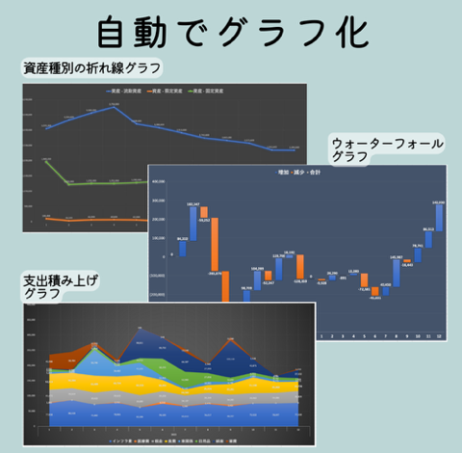
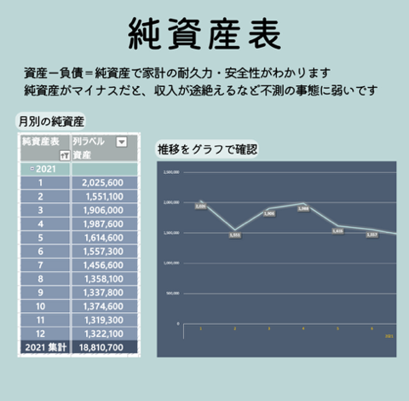
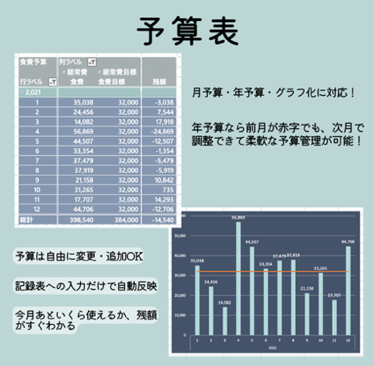
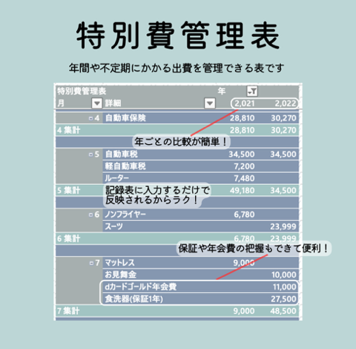
STEP 2 入力するだけで、こんな表も自動で！

金額をダブルクリックで内訳表示
記録表
折りたたみ可能
集計表
フィルターで絞り込み

年 | 月 | 日 | 大分類 | 中分類 | 小分類 | 詳細 | 金額 | 集計表 |  |  | 年 | 月
2023 | 6 | 20 | 収入 | 給与所得 | 夫 | 職場 | 210,000 |  |  |  | (空白) | (空白) 集計
2023 | 6 | 20 | 収入 | 雑所得 | フリマ |  | 21,285 | 大分類 | 中分類 | 小分類 | (空白)
2023 | 6 | 25 | 支出 | 食費 | 食品 |  | 10,000 | (空白)
2023 | 6 | 1 | 支出 | 食費 | 間食 |  | 500 |  | (空白)
2024 | 4 | 3 | 支出 | 日用品 | 雑貨 |  | 500 |  |  | (空白)
2024 | 3 | 10 | 支出 | 日用品 | 住宅関係 |  | 3,000
👉ここを触ってみてください！ ① 記録表のセルをクリック → セル右の「▼」から費目を選択 ② 選択後に集計表の上で右クリック →［更新］で自動集計！ 費目は「大分類 → 中分類 → 小分類」の順に選ぶと、次の候補が自動で絞り込まれます。 ※「▼」が出ない場合は、セルを選択して Alt + ↓ (option＋↓)でも候補が開きます。

STEP 3 家計が整う仕組みをつくる！

少し不安な方はコチラ
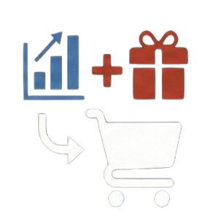
体験して「続けられそう！」と感じたら、付けるだけで家計が整う家計簿の内容をチェックしてみてください
こだわりたい方はコチラ
実際の家計簿を一部公開しています。家計が整った完成形をイメージすることができます
「こんな集計は可能？」など、家計簿に関する質問受け付けてます！
一生使える家計簿を見てみる
完成見本を見る
質問フォームへ行く

